10 Graf 5.1, 5.2, 5.3
Grafikon 5.1: Vrijednosti obračunskih jedinica OMF-ova kategorije A | Kolovoz 2015.
Chart 5.1: Values of category A OMFs' units of account | August 2015
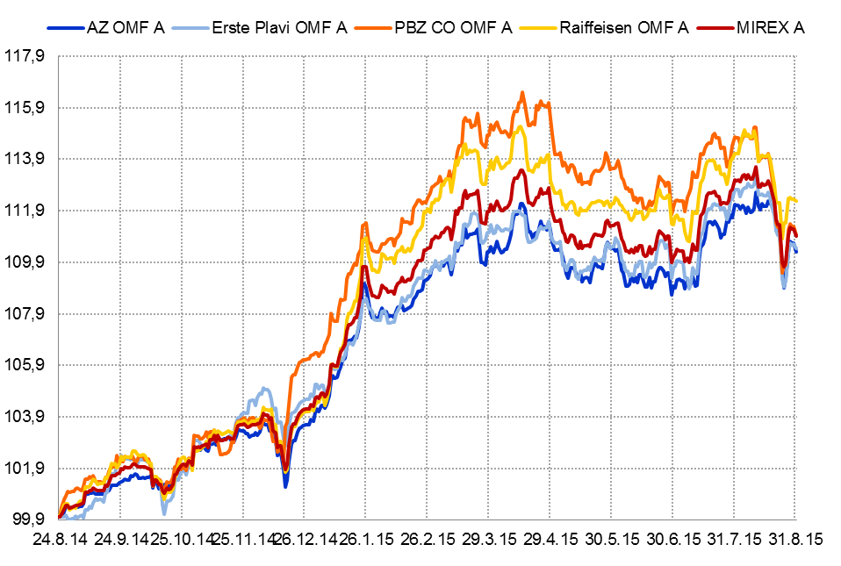

Izvor / Source: HANFA

Grafikon 5.2: Vrijednosti obračunskih jedinica OMF-ova kategorije B
Chart 5.2: Values of category B OMFs' units of account
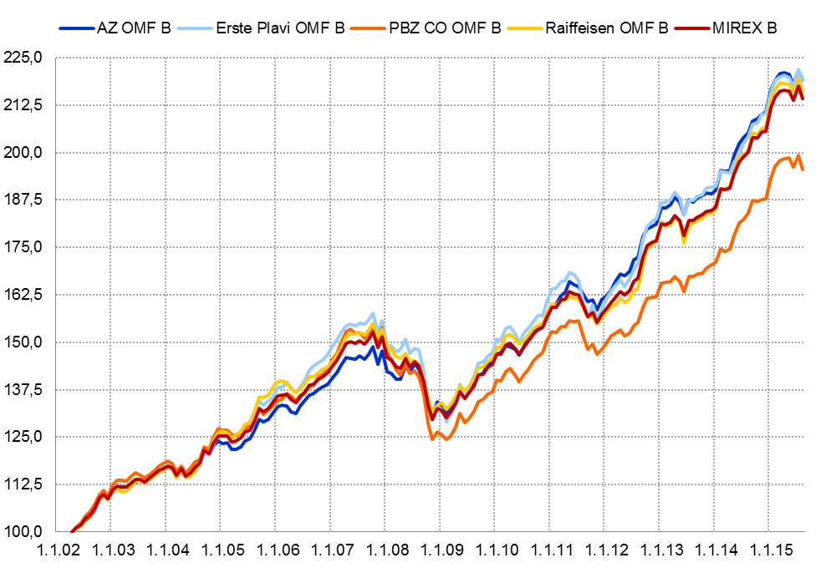

Izvor / Source: HANFA

Grafikon 5.3: Vrijednosti obračunskih jedinica OMF-ova kategorije C
Chart 5.3: Values of category C OMFs' units of account
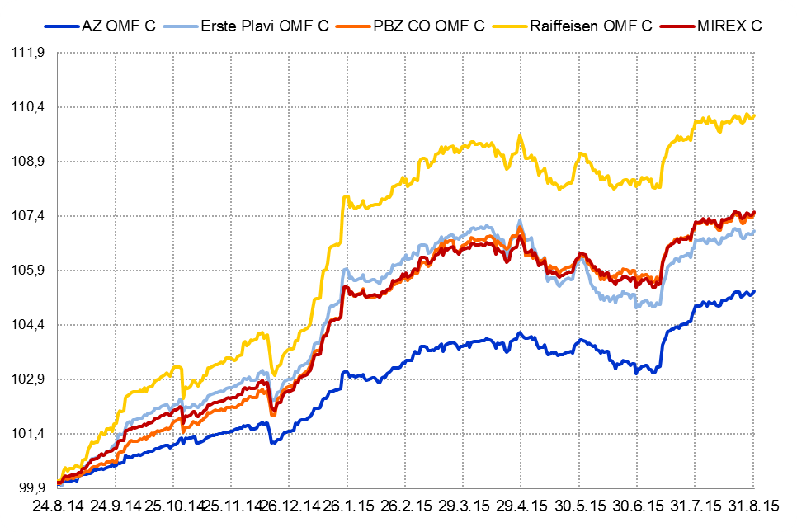

Izvor / Source: HANFA
Sadržaj / Contents
 | stranica / page 10

12 Tablica 13 - Graf 6
Tablica 13: Članstvo ODMF-ova1) |  |  |  |  |  |  | Kolovoz 2015.
Table 13: ODMF's Membership1) |  |  |  |  |  |  | August 2015

Članstvo / Membership | AZ benefit ODMF | AZ profit ODMF | Croatia osiguranje ODMF | Erste Plavi Expert ODMF | Erste Plavi Protect ODMF | Raiffeisen ODMF | Ukupno Total
Početak razdoblja Beginning of the period | 27,075 | 91,660 | 21,037 | 18,058 | 17,304 | 54,077 | 229,211
Udjel Share | 11.81% | 39.99% | 9.18% | 7.88% | 7.55% | 23.59% | 100.00%
Novi članovi New members | 317 | 627 | 141 | 46 | 157 | 222 | 1,510
Mirovina Retirement | 5 | 13 | 15 | 3 | 5 | 22 | 63
Smrt Death | 2 | 6 | 0 | 0 | 2 | 5 | 15
Ostalo Other | 40 | 71 | 1 | 11 | 51 | 50 | 224
Ukupan prestanak članstva Membership termination total | 47 | 90 | 16 | 14 | 58 | 77 | 302
Kraj razdoblja End of the period | 27,345 | 92,197 | 21,162 | 18,090 | 17,403 | 54,222 | 230,419
Udjel Share | 11.87% | 40.01% | 9.18% | 7.85% | 7.55% | 23.53% | 100.00%
Izvor / Source: DMD-ovi / DMDs
1) Preliminarni podaci / Preliminary data

Grafikon 6: Udjel ODMFova u ukupnom broju članova |  |  |  |  |  |  | Kolovoz 2015.
Chart 6: ODMFs' shares in total membership |  |  |  |  |  |  | August 2015

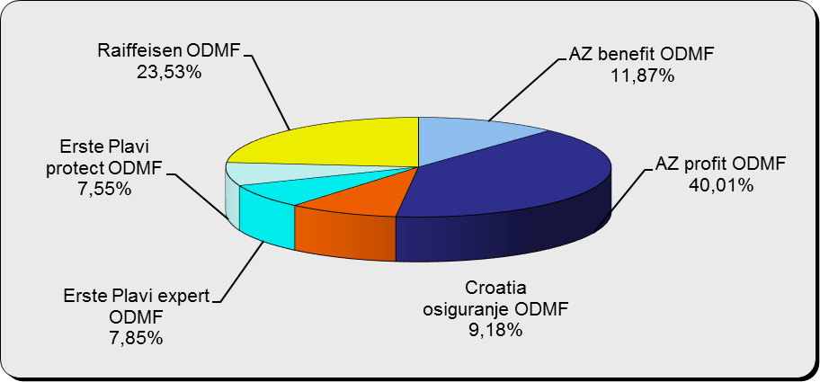

Izvor / Source: DMD-ovi / DMDs

Sadržaj / Contents

 |  |  |  |  |  |  | stranica / page 12

13 Tablica 14 - Graf 7
Tablica 14: Struktura članova ODMF-a prema dobi i spolu |  |  |  |  |  | KVARTALNI PODACI za: |  |  | LIPANJ 2015.
Table 14: Open voluntary pension funds members age and sex structure |  |  |  |  |  | QUARTERLY DATA for: |  |  | JUNE 2015

 |  | Lipanj 2015. |  |  | Ožujak 2015. |  | P r o m j e n a / C h a n g e
 |  | June 2015 |  |  | March 2015 |  | Brojčana / In number |  | Relativna Relative
Dob Age | Muškarci Male | Žene Female | Ukupno Total | Muškarci Male | Žene Female | Ukupno Total | Muškarci Male | Žene Female | Ukupno Total
≤ 18 | 888 | 795 | 1,683 | 891 | 784 | 1,675 | -3 | 11 | 0.48%
19 - 24 | 4,079 | 2,529 | 6,608 | 4,092 | 2,532 | 6,624 | -13 | -3 | -0.24%
25 - 29 | 12,279 | 8,336 | 20,615 | 12,254 | 8,403 | 20,657 | 25 | -67 | -0.20%
30 - 34 | 17,727 | 14,156 | 31,883 | 17,572 | 13,829 | 31,401 | 155 | 327 | 1.53%
35 - 39 | 18,530 | 16,054 | 34,584 | 18,275 | 15,816 | 34,091 | 255 | 238 | 1.45%
40 - 44 | 17,196 | 16,491 | 33,687 | 16,932 | 16,201 | 33,133 | 264 | 290 | 1.67%
45 - 49 | 15,771 | 17,352 | 33,123 | 15,542 | 17,192 | 32,734 | 229 | 160 | 1.19%
50 - 59 | 22,854 | 24,127 | 46,981 | 22,476 | 23,737 | 46,213 | 378 | 390 | 1.66%
60 - 69 | 8,093 | 8,053 | 16,146 | 7,774 | 7,649 | 15,423 | 319 | 404 | 4.69%
70 - 84 | 1,216 | 1,624 | 2,840 | 1125 | 1447 | 2,572 | 91 | 177 | 10.42%
≥ 85 | 56 | 88 | 144 | 41 | 84 | 125 | 15 | 4 | 15.20%
Ukupno Total | 118,689 | 109,605 | 228,294 | 116,974 | 107,674 | 224,648 | 1,715 | 1,931 | 1.62%
Izvor / Source: DMD-ovi / DMDs

Grafikon 7: Dobna i spolna struktura članova ODMF-a na dan 30. lipnja 2015.
Chart 7: ODMF members age and sex structure as at 30 June 2015

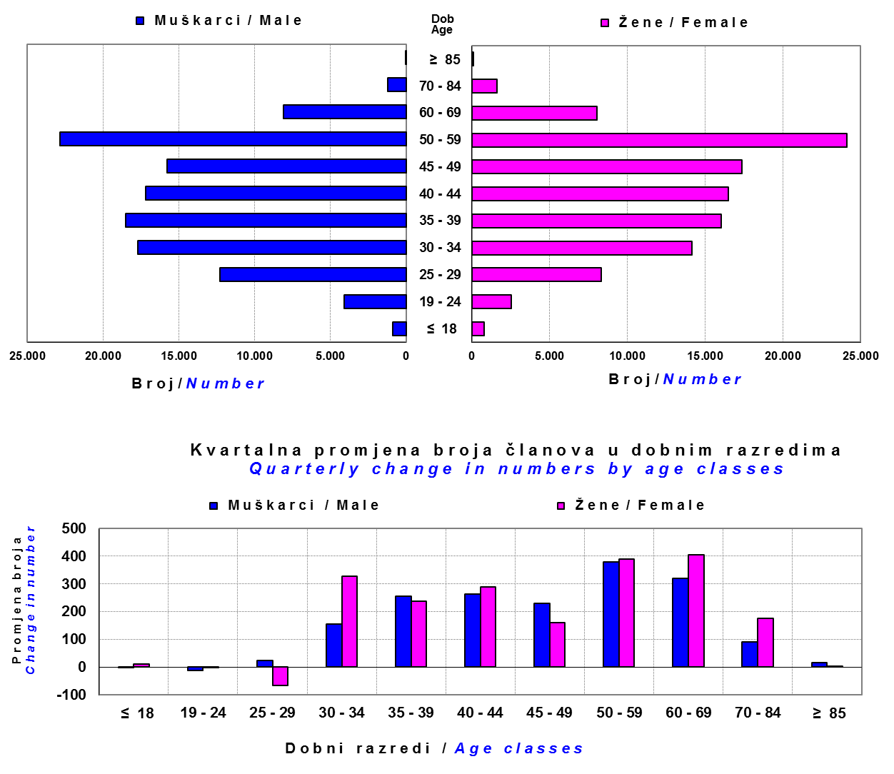

Izvor / Source: DMD-ovi / DMDs

Sadržaj / Contents

 |  |  |  |  |  |  |  |  | stranica/page 13

14 Tablica 15 - Graf 8
Tablica 15: Bruto mirovinski doprinosi uplaćeni ODMF-ovima1) |  |  |  |  | Kolovoz 2015.
Table 15: Gross pension contributions paid to ODMFs1) |  |  |  |  | August 2015

 |  |  |  | u tisućama kuna / in thousand HRK
Otvoreni dobrovoljni mirovinski fond Open-end voluntary pension fund | Bruto mirovinski doprinosi / Gross pension contributions
 | Kolovoz 2015. | Srpanj 2015. | Mjesečna promjena | Sveukupno od početka djelovanja 2) | Prirast ukupnih bruto doprinosa u tekućem mjesecu
 | August 2015 | July 2015 | Monthly change | Grand total since the start of activity 2) | Total net contributions growth in current month
AZ benefit ODMF | 5,308 | 5,687 | -6.66% | 352,185 | 1.53%
AZ profit ODMF | 9,317 | 10,198 | -8.64% | 1,116,729 | 0.84%
Croatia osiguranje ODMF | 1,002 | 1,045 | -4.09% | 201,889 | 0.50%
Erste Plavi Expert ODMF | 1,229 | 1,108 | 10.98% | 180,469 | 0.69%
Erste Plavi Protect ODMF | 1,695 | 1,447 | 17.13% | 118,529 | 1.45%
Raiffeisen ODMF | 5,002 | 5,781 | -13.47% | 948,857 | 0.53%
Ukupno / Total | 23,553 | 25,264 | -6.77% | 2,918,658 | 0.81%
Izvor / Source: DMD-ovi / DMDs
1) Bruto doprinosi jednaki su ukupno uplaćenim doprinosima članova dobrovoljnih mirovinskih fondova, prije odbitka naknade DMD-ova od uplaćenih doprinosa.
1) Gross contribution is a contribution paid in by a member of a voluntary pension fund which includes DMDs' entry fee.
2) U ukupnim uplatama iskazana su i uplaćena sredstva državnog poticaja.
2) Total net contributions include state subsidies.

Grafikon 8: Mjesečna promjena bruto mirovinskih doprinosa uplaćenih ODMF-ovima |  |  |  |  | Kolovoz 2015.
Chart 8: Monthly change of gross pension contributions paid to ODMFs |  |  |  |  | August 2015

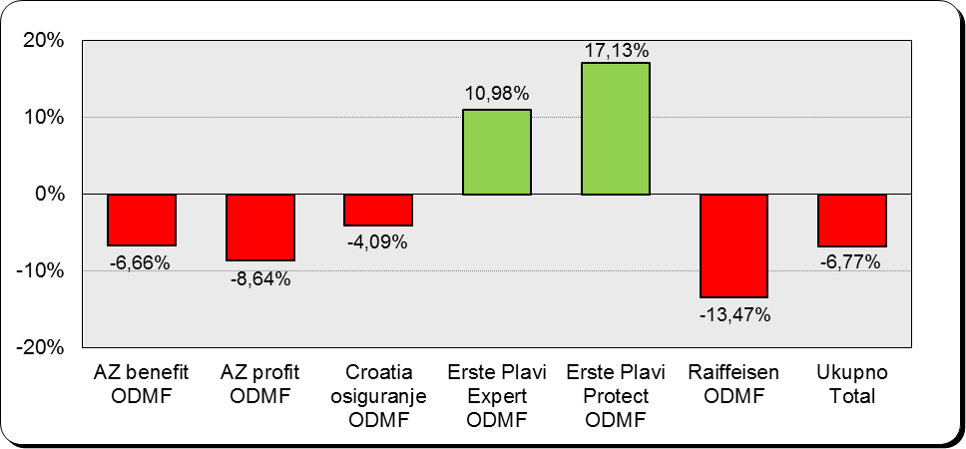

Izvor / Source: DMD-ovi / DMDs

Sadržaj / Contents

 |  |  |  |  | stranica / page 14

15 Tablica 16 - Graf 9,10
Tablica 16: Neto imovina ODMF-ova |  |  |  |  |  | Kolovoz 2015.
Table 16: ODMFs' net assets |  |  |  |  |  | August 2015

 |  |  |  |  |  | u tisućama kuna / in thousand HRK
Naziv fonda Fund's name | Neto imovina / Net assets
 | Kolovoz 2015. |  | Srpanj 2015. |  | Promjena
 | August 2015 |  | July 2015 |  | Change
 | Iznos | Udjel | Iznos | Udjel | U iznosu | Relativna
 | Amount | Share | Amount | Share | Amount | Relative
AZ benefit ODMF | 301,725 | 10.61% | 299,744 | 10.39% | 1,980 | 0.66%
AZ profit ODMF | 1,195,763 | 42.04% | 1,219,753 | 42.28% | -23,990 | -1.97%
Croatia osiguranje ODMF | 161,421 | 5.67% | 166,023 | 5.75% | -4,601 | -2.77%
Erste Plavi Expert ODMF | 181,172 | 6.37% | 183,389 | 6.36% | -2,217 | -1.21%
Erste Plavi Protect ODMF | 102,616 | 3.61% | 102,044 | 3.54% | 572 | 0.56%
Raiffeisen ODMF | 901,835 | 31.70% | 913,930 | 31.68% | -12,095 | -1.32%
Ukupno / Total | 2,844,532 | 100.00% | 2,884,883 | 100.00% | -40,351 | -1.40%
Izvor /Source: HANFA

Grafikon 9: Udjeli pojedinih ODMF-ova u ukupnoj neto imovini |  |  |  |  |  | Kolovoz 2015.
Chart 9: ODMFs' shares in total net assets |  |  |  |  |  | August 2015

Izvor /Source: HANFA

Grafikon 10: Mjesečna promjena neto imovine ODMF-ova |  |  |  |  |  | Kolovoz 2015.
Chart 10: ODMFs net assets monthly change |  |  |  |  |  | August 2015

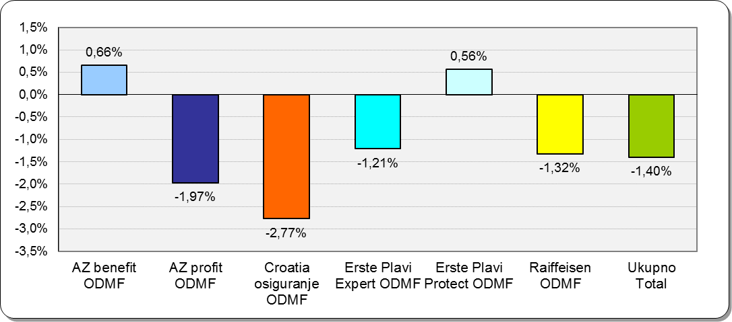

Izvor /Source: HANFA

Sadržaj / Contents
 |  |  |  |  |  | stranica / page 15

19 Tablica 20 - Graf 11
Tablica 20: Struktura članova ZDMF- ova prema dobi i spolu |  |  |  |  |  | KVARTALNI PODACI za: |  |  | LIPANJ 2015.
Table 20: Closed voluntary pension funds members age and sex structure |  |  |  |  |  | QUARTERLY DATA for: |  |  | JUNE 2015

 |  | Lipanj 2015. |  |  | Ožujak 2015. |  | P r o m j e n a / C h a n g e
 |  | June 2015 |  |  | March 2015 |  | Brojčana / In number |  | Relativna Relative
Dob Age | Muškarci Male | Žene Female | Ukupno Total | Muškarci Male | Žene Female | Ukupno Total | Muškarci Male | Žene Female | Ukupno Total
≤ 18 | 3 | 2 | 5 | 3 | 2 | 5 | 0 | 0 | 0.00%
19 - 24 | 161 | 95 | 256 | 168 | 98 | 266 | -7 | -3 | -3.76%
25 - 29 | 697 | 512 | 1,209 | 719 | 547 | 1,266 | -22 | -35 | -4.50%
30 - 34 | 1,431 | 1,318 | 2,749 | 1,458 | 1,313 | 2,771 | -27 | 5 | -0.79%
35 - 39 | 2,058 | 1,600 | 3,658 | 2,079 | 1,611 | 3,690 | -21 | -11 | -0.87%
40 - 44 | 2,407 | 1,800 | 4,207 | 2,379 | 1,784 | 4,163 | 28 | 16 | 1.06%
45 - 49 | 2,132 | 1,614 | 3,746 | 2,123 | 1,588 | 3,711 | 9 | 26 | 0.94%
50 - 59 | 3,784 | 2,610 | 6,394 | 3,787 | 2,634 | 6,421 | -3 | -24 | -0.42%
60 - 69 | 1,157 | 499 | 1,656 | 1,147 | 478 | 1,625 | 10 | 21 | 1.91%
70 - 84 | 61 | 9 | 70 | 63 | 9 | 72 | -2 | 0 | -2.78%
≥ 85 | 0 | 0 | 0 | 0 | 0 | 0 | 0 | 0 | 0.00%
Ukupno Total | 13,891 | 10,059 | 23,950 | 13,926 | 10,064 | 23,990 | -35 | -5 | -0.17%
Izvor / Source: DMD-ovi / DMDs

Grafikon 11: Dobna i spolna struktura članova ZDMF- ova na dan 30.lipnja 2015.
Chart 11: ZDMF members age and sex structure as at 30 June 2015
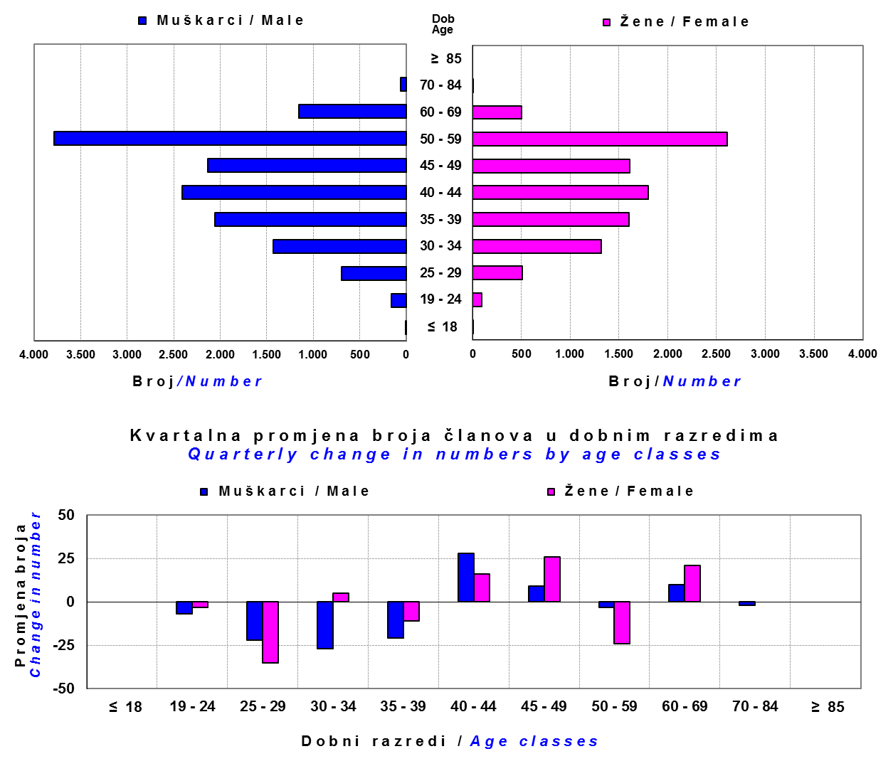

Izvor / Source: DMD-ovi / DMDs

Sadržaj / Contents

 |  |  |  |  |  |  |  |  | stranica / page 19

20 Tablica 21 - Graf 12
Tablica 21 : Cijene udjela i prinosi zatvorenih dobrovoljnih mirovinskih fondova (ZDMF) |  |  |  |  |  |  |  |  | Kolovoz 2015.
Table 21 : Unit prices and rates of return of closed-end voluntary pension funds (ZMDFs) |  |  |  |  |  |  |  |  | August 2015

Dobrovoljno mirovinsko društvo Voluntary pension fund management company | Zatvoreni dobrovoljni mirovinski fond Closed-end voluntary pension fund | Cijene udjela ZDMF-ova ZDMFs' unit prices |  | Prinosi ZDMF-ova / ZDMFs' rates of return
 |  | Kolovoz 2015. | Srpanj 2015. | Kolovoz 2015. | Srpanj 2015. | Od početka godine | Zadnjih 12 mjesci | Anualiziraniod početka poslovanja | Datum početka poslovanja
 |  | August 2015 | July 2015 | August 2015 | July 2015 | Year-to-date | Year-on-year | Annualized since start of business | First day of business
Allianz ZB DMD | AZ Auto Hrvatska ZDMF | 143.7670 | 147.0213 | -2.21% | 2.26% | 3.66% | 6.66% | 10.39% | 29.12.2011.
Allianz ZB DMD | AZ Dalekovod ZDMF | 237.7677 | 243.7105 | -2.44% | 2.32% | 3.52% | 6.00% | 8.42% | 14.12.2004.
Allianz ZB DMD | AZ Hrvatska kontrola zračne plovidbe ZDMF | 232.1136 | 237.7968 | -2.39% | 2.18% | 3.30% | 5.63% | 8.37% | 14.03.2005.
Allianz ZB DMD | AZ VIP ZDMF | 251.1478 | 257.2859 | -2.39% | 2.28% | 3.31% | 5.80% | 8.35% | 08.03.2004.
...
Grafikon 12: Mjesečni prinosi ZDMF-ova |  |  |  |  |  |  |  |  | Kolovoz 2015.
Chart 12: ZDMF monthly rates of return |  |  |  |  |  |  |  |  | August 2015

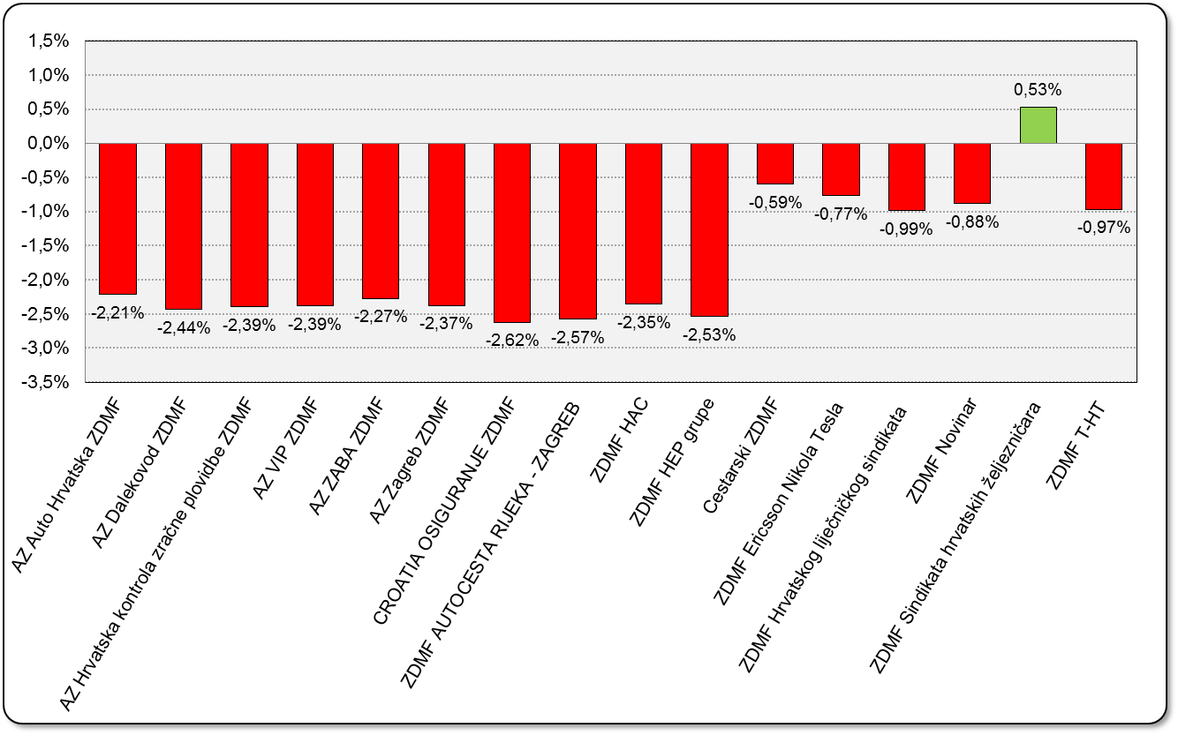

Izvor / Source: HANFA

Sadržaj / Contents

 |  |  |  |  |  |  |  |  | stranica / page 20

21 Tablica 22,23 - Graf 13,14
II. Dio: Mirovinska osiguravajuća društva
Section II: Pension Insurance Companies

A / OBVEZNO MIROVINSKO OSIGURANJE
A / MANDATORY PENSION INSURANCE

Tablica 22: Broj korisnika i broj ugovora po godinama |  |  | Grafikon 13: Broj korisnika i broj ugovora po godinama
Table 22: Number of pensioners and contracts per year |  |  | Chart 13: Number of pensioners and contracts per year
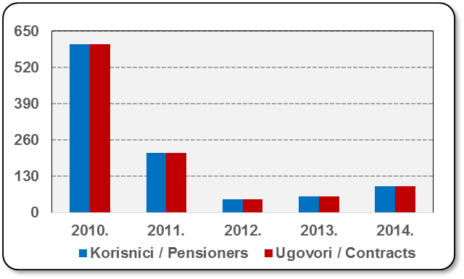
Godina Year | Korisnici Pensioners | Ugovori Contracts
2010. | 602 | 602
2011. | 214* | 214
2012. | 49 | 49
2013. | 59 | 59
2014. | 96 | 95
Izvor / Source: HANFA

 |  |  | Izvor / Source: HANFA

Tablica 23: Broj korisnika i broj ugovora u zadnjih godinu dana |  |  | Grafikon 14: Broj korisnika i broj ugovora u zadnjih godinu dana | Kvartalni podaci Quarterly data
Table 23: Number of pensioners and contracts over the past year |  |  | Chart 14: Number of pensioners and contracts over the past year

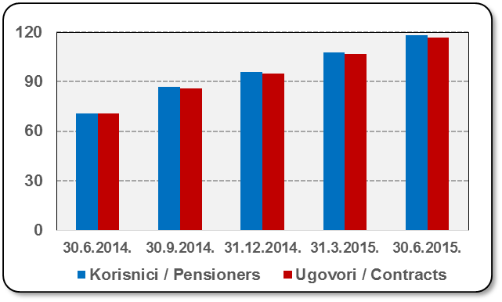
Mjesec Month | Korisnici Pensioners | Ugovori Contracts
30.6.2014. | 71 | 71
30.9.2014. | 87 | 86
31.12.2014. | 96 | 95
31.3.2015. | 108 | 107
30.6.2015. | 118 | 117
Izvor / Source: HANFA

 |  |  | Izvor / Source: HANFA

*Dopunama Zakona o mirovinskim osiguravajućim društvima i isplati mirovina na temelju individualne kapitalizirane štednje („Narodne novine“ br. 114/11), a u smislu odredbi članka 103.a stavka 1. korisnicima mirovina, koji su na svoj zahtjev pristupili obveznom mirovinskom osiguranju na temelju individualne kapitalizirane štednje, omogućeno je da im se odredi i isplaćuje mirovina kao da su bili osigurani samo u obveznom mirovinskom osiguranju na temelju generacijske solidarnosti, uz uvjet da korisnik mirovine zahtjev za određivanje mirovine prema ovome članku podnese osiguravajućem društvu u roku od 90 dana od dana stupanja na snagu ovoga zakona.

*Amendments to the Act on Pension Insurance Companies and Payment of Pension Annuities Based on Individual Capitalised Savings (Official Gazette 114/11), namely Article 103a, paragraph 1, enabled pension beneficiaries who have joined the mandatory pension scheme based on individual capitalised savings at their own request to have their pension annuities determined and paid under the same terms as if they had been insured only within the mandatory pension scheme based on solidarity between generations, provided that the pension beneficiary submits the application for determination of the pension (in accordance with that Article) to the pension insurance company within 90 days from the entry into force of the said Act.
Sadržaj / Contents
 |  |  |  |  | stranica / page 21

22 Tablica 24,25 - Graf 15,16
B / DOBROVOLJNO MIROVINSKO OSIGURANJE
B / VOLUNTARY PENSION INSURANCE

Tablica 24: Broj korisnika i broj ugovora po godinama |  |  | Grafikon 15: Broj korisnika i broj ugovora po godinama
Table 24: Number of pensioners and contracts per year |  |  | Chart 15: Number of pensioners and contracts per year
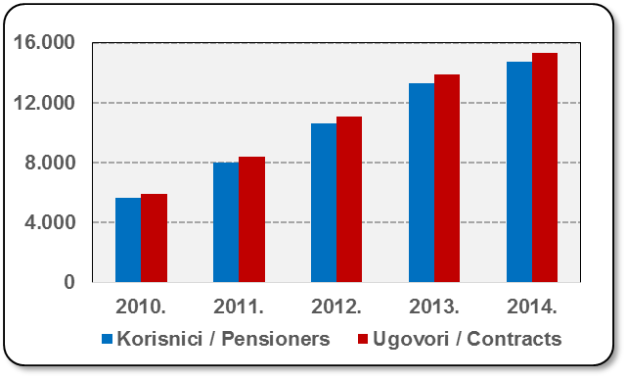
Godina Year | Korisnici Pensioners | Ugovori Contracts
2010. | 5,641 | 5,877
2011. | 8,027 | 8,367
2012. | 10,639 | 11,091
2013. | 13,311 | 13,874
2014. | 14,706 | 15,335
Izvor / Source: HANFA

 |  |  | Izvor / Source: HANFA

Tablica 25: Broj korisnika i broj ugovora u zadnjih godinu dana |  |  | Grafikon 16: Broj korisnika i broj ugovora u zadnjih godinu dana | Kvartalni podaci Quarterly data
Table 25: Number of pensioners and contracts over the past year |  |  | Chart 16: Number of pensioners and contracts over the past year

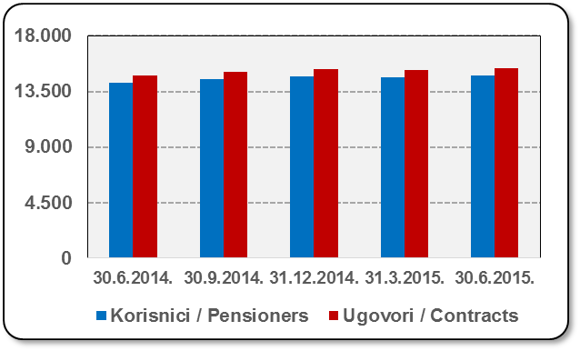
Mjesec Month | Korisnici Pensioners | Ugovori Contracts
30.6.2014. | 14,220 | 14,820
30.9.2014. | 14,494 | 15,107
31.12.2014. | 14,706 | 15,335
31.3.2015. | 14,630 | 15,252
30.6.2015. | 14,763 | 15,403
Izvor / Source: HANFA

 |  |  | Izvor / Source: HANFA

Sadržaj / Contents
...

24 Tablica 27 - Graf 17
...
 | u tisućama kuna / in thousand HRK
24 | Tontine Tontine | - | - | - | -
25 | Osiguranje s kapitalizacijom isplate Assurance with paid-up sum assured | - | - | - | -
 | UKUPNO (neživotna osiguranja, vrste 01 - 18) TOTAL (non-life insurance, lines 01 -18) | 5,375,626 | 4,142,770 | 1,343,314 | 1,840,424
 | UKUPNO (životna osiguranja, vrste 19 - 25) TOTAL (life assurance 19 - 25) | 1,495,130 | 1,974,453 | 37,406 | 1,022,955
 | UKUPNO / TOTAL | 6,870,756 | 6,117,223 | 1,380,720 | 2,863,378
Izvor / Source: HANFA

Grafikon 17: Udio bruto zaračunate premije po vrstama osiguranja
Chart 17: Gross Written Premium by Line of Insurance

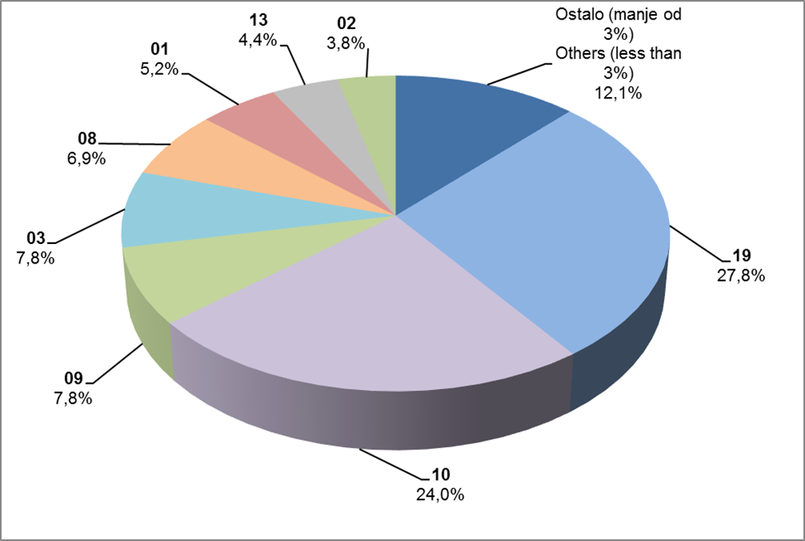

Izvor / Source: HANFA

Sadržaj / Contents
...

25 Graf 18
Grafikon 18: Udio zaračunate bruto premije i likvidiranih šteta po društvima za osiguranje po vrstama osiguranja za period od 1. siječnja do 31. kolovoza 2015.
Chart 18: Share of written premium and claims settled per line of insurances for the period 1 January - 31 August 2015

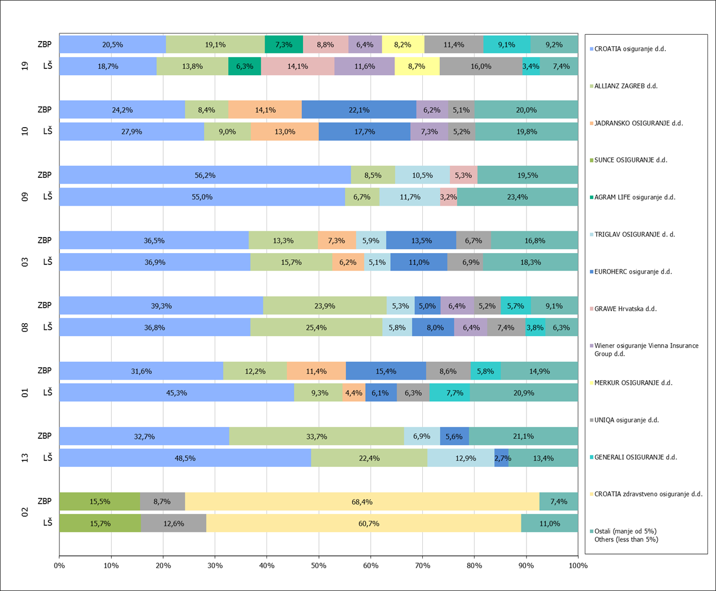

Izvor / Source: HANFA

Napomena: Grafikon prikazuje društva za osiguranje sa zaračunatom bruto premijom većom od 5% ukupne zaračunate bruto premije u promatranoj vrsti osiguranja.
Grafikon prikazuje samo vrste osiguranja sa zaračunatom bruto premijom većom od 3% ukupne zaračunate bruto premije tržišta osiguranja u RH.
Kratice ZBP i LŠ redom predstavljaju zaračunatu bruto premijiu i likvidirane štete

Note:The chart represents insurance companies with written premium greater then 5% of total written premium of the presented line of insurance.
Chart represents lines of insurance with written premium greater then 3% of total written premium of Croatian insurance market.
Abbreviations ZBP and LŠ stands for written premium and claims settled respectively.
...

32 Tablica 44,45,46-Graf 19,20
...
Izvor / Source: HANFA

Grafikon 20: Godišnja promjena vrijednosti aktivnih ugovora na dan 30. lipnja 2015.
Chart 20: Annual change in value of active contracts as at 30 June 2015
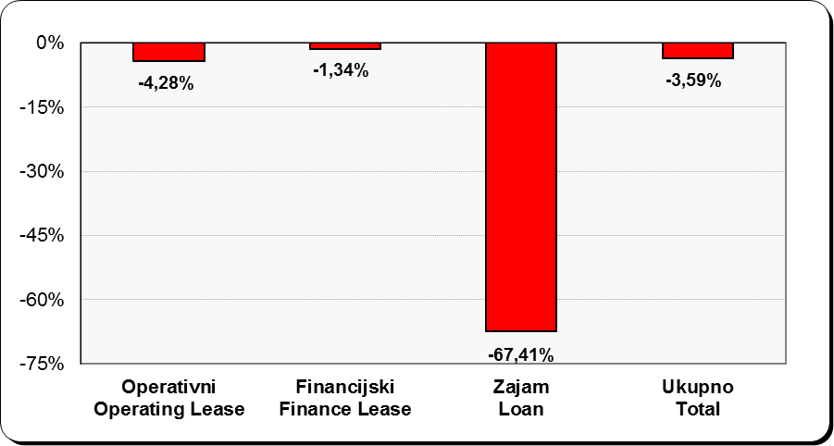

Izvor / Source: HANFA

Sadržaj / Contents
...

